Übersicht
 | Kleiderübersicht Militärpolizei Grenadier

 | 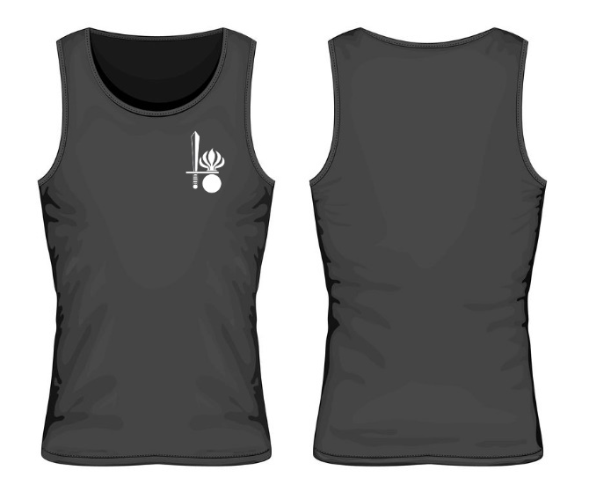 |  |  |  |  | 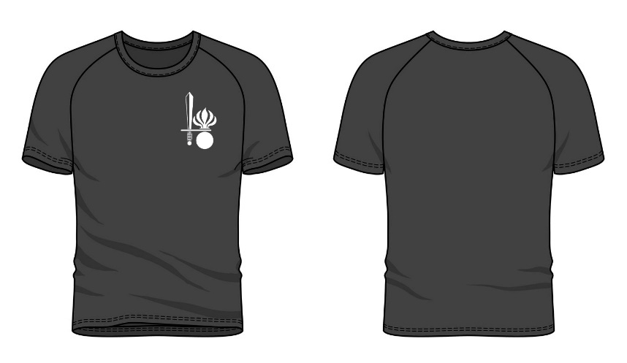 |  |  |  |  | 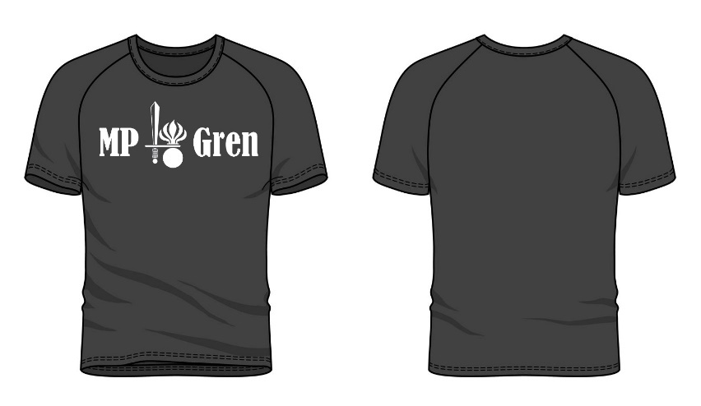 |  |  |  |  | 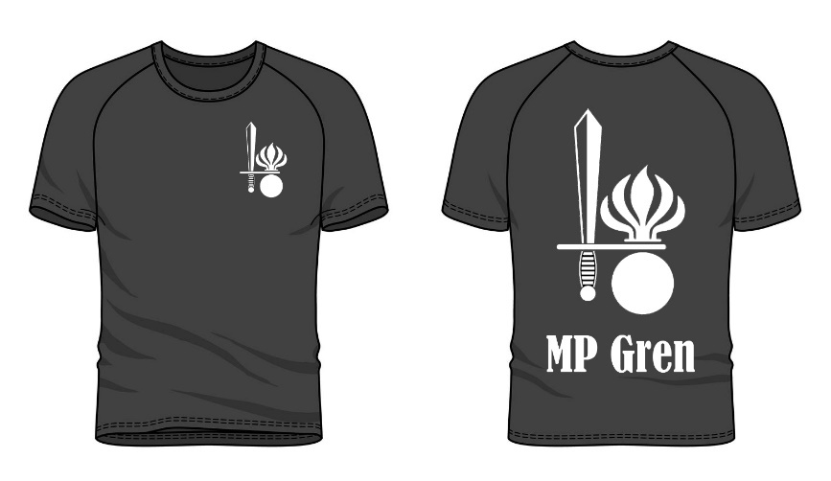 |  |  |  |  | 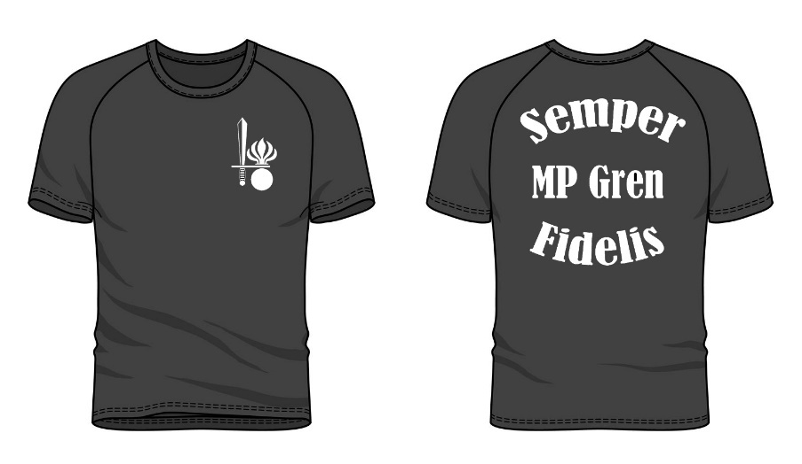 |  |  |  |  | 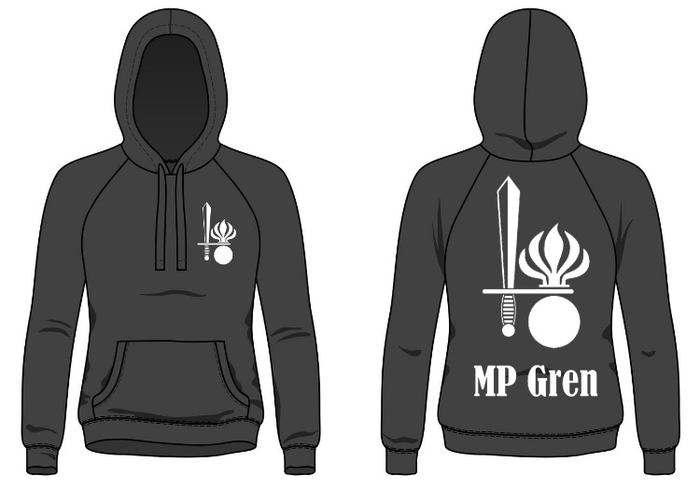 |  |  |  |  | 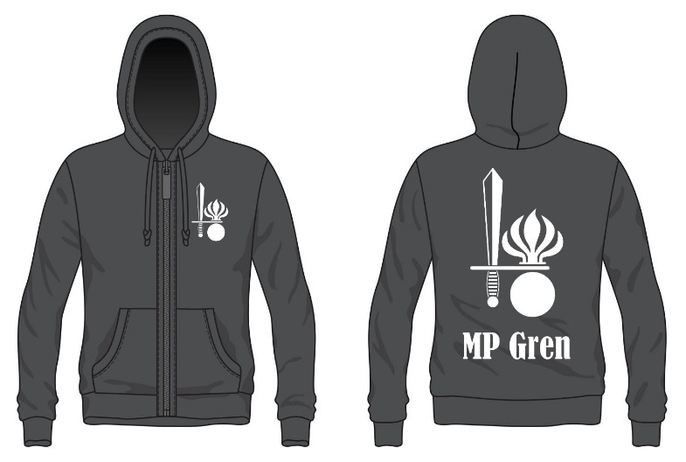 |  |  |  |  | 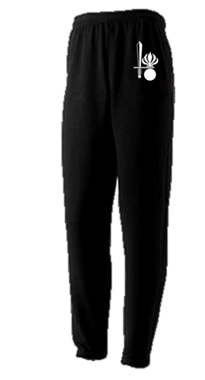 |  |  |  |  | 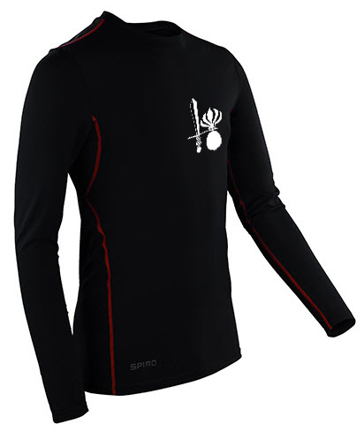

 | Tank Top |  |  |  |  | T-Shirt 1 Logo |  |  |  |  | T-Shirt Brust MP Gren |  |  |  |  | T-Shirt 2 Logo |  |  |  |  | T-Shirt Semper Fidelis |  |  |  |  | Sweatshirt |  |  |  |  | Sweatshirt mit Reissverschluss |  |  |  |  | Trainerhose |  |  |  |  | Kompressionsshirt

 | Beschreibung: Cooles Tanktop mit dem Militärpolizei Grenadier Logo auf der Brust in der Farbe schwarz. Das Tanktop ist eng geschnitten, für einen idealen Tragekomfort. Das Tanktop besteht zu 100% aus Ringspinn-Baumwolle. |  |  |  |  | Beschreibung: Cooles T-Shirt mit dem Militärpolizei Grenadier Logo auf der Brust in der Farbe schwarz. Das T-Shirt besteht zu 100% aus Baumwolle. |  |  |  |  | Beschreibung: Cooles T-Shirt mit dem Militärpolizei Grenadier Logo und einem Schriftzug auf der Brust in der Farbe schwarz. Das T-Shirt besteht zu 100% aus Baumwolle. |  |  |  |  | Beschreibung: Cooles T-Shirt mit dem Militärpolizei Grenadier Logo auf der Brust und dem Logo und einem Schriftzug auf dem Rücken. Das T-Shirt besteht zu 100% aus Baumwolle und ist sehr angenehm zu tragen. |  |  |  |  | Beschreibung: Cooles T-Shirt mit dem Militärpolizei Grenadier Logo auf der Brust und dem Semper Fidelis Schriftzug auf dem Rücken. Das T-Shirt besteht zu 100% aus Baumwolle und ist sehr angenehm zu tragen. |  |  |  |  | Beschreibung: Das schwarze Sweatshirt hat auf der Brust und auf dem Rücken das Militärpolizei Grenadier Logo. Im innern des Sweatshirts besitzt es ein flauschiges Innenfutter. Das Sweatshirt besteht zu 80% aus Baumwolle und zu 20% aus Polyester. |  |  |  |  | Beschreibung: Das schwarze Sweatshirt Mit Raissverschluss hat auf der Brust und auf dem Rücken das Militärpolizei Grenadier Logo. Im innern des Sweatshirts besitzt es ein flauschiges Innenfutter. Das Sweatshirt besteht zu 80% aus Baumwolle und zu 20% aus Polyester. |  |  |  |  | Beschreibung: Diese Trainerhose ist mit einem weissem Militärpolizei Grenadier Logo bedruckt, direkt unter der linken Tasche. Dank dem elastischen Taillienbund und den elastischen Beinabschlüssen ist diese Trainerhose sehr angenehm zu tragen. Die Trainerhose besteht zu 50% aus Baumwolle und zu 50% aus Polyester |  |  |  |  | Beschreibung: Dieses Kompressionsshirt ist aus einem antibakteriellen und schnell trocknenden Stoff hergestellt, um Gerüche zu vermeiden. Es besitzt Mesh-Einsätze für eine bessere Durchlüftung. Einen Aufdruck an de Ellenbogen für mehr Grip. Die Nähte sind verdeckt, um Reibung zu verhindern. Das Kompressionsshirt ist sehr atmungsaktiv und unterstützt die Muskulatur beim Training.

 | Verfügbare Grössen |  |  |  |  | Verfügbare Grössen |  |  |  |  | Verfügbare Grössen |  |  |  |  | Verfügbare Grössen |  |  |  |  | Verfügbare Grössen |  |  |  |  | Verfügbare Grössen |  |  |  |  | Verfügbare Grössen |  |  |  |  | Verfügbare Grössen |  |  |  |  | Verfügbare Grössen

 | S | M | L | XL | XXL | S | M | L | XL | XXL | S | M | L | XL | XXL | S | M | L | XL | XXL | S | M | L | XL | XXL | S | M | L | XL | XXL | S | M | L | XL | XXL | S | M | L | XL | XXL | S | M | L | XL | XXL
Artikel Nr. | MP010 | MP011 | MP012 | MP013 | MP014 | MP020 | MP021 | MP022 | MP023 | MP024 | MP080 | MP081 | MP082 | MP083 | MP084 | MP070 | MP071 | MP072 | MP073 | MP074 | MP100 | MP101 | MP102 | MP103 | MP104 | MP030 | MP031 | MP032 | MP033 | MP034 | MP110 | MP111 | MP112 | MP113 | MP114 | MP050 | MP051 | MP052 | MP053 | n.V | MP090 | MP091 | MP092 | MP093 | n.V
 | Preise / Stück |  |  |  |  | Preise |  |  |  |  | Preise |  |  |  |  | Preise |  |  |  |  | Preise |  |  |  |  | Preise |  |  |  |  | Preise |  |  |  |  | Preise |  |  |  |  | Preise

 | Stückzahl |  |  | Preis |  | Stückzahl |  |  | Preis |  | Stückzahl |  |  | Preis |  | Stückzahl |  |  | Preis |  | Stückzahl |  |  | Preis |  | Stückzahl |  |  | Preis |  | Stückzahl |  |  | Preis |  | Stückzahl |  |  | Preis |  | Stückzahl |  |  | Preis
 | ab 1 Stück |  |  | CHF 120.00 |  | ab 1 Stück |  |  | CHF 140.00 |  | ab 1 Stück |  |  | CHF 140.00 |  | ab 1 Stück |  |  | CHF 180.00 |  | ab 1 Stück |  |  | CHF 180.00 |  | ab 1 Stück |  |  | CHF 190.00 |  | ab 1 Stück |  |  | CHF 220.00 |  | ab 1 Stück |  |  | CHF 150.00 |  | ab 1 Stück |  |  | CHF 150.00
 | ab 5 Stück |  |  | CHF 35.00 |  | ab 5 Stück |  |  | CHF 45.00 |  | ab 5 Stück |  |  | CHF 45.00 |  | ab 5 Stück |  |  | CHF 50.00 |  | ab 5 Stück |  |  | CHF 50.00 |  | ab 5 Stück |  |  | CHF 60.00 |  | ab 5 Stück |  |  | CHF 75.00 |  | ab 5 Stück |  |  | CHF 50.00 |  | ab 5 Stück |  |  | CHF 50.00
 | ab 10 Stück |  |  | CHF 20.00 |  | ab 10 Stück |  |  | CHF 25.00 |  | ab 10 Stück |  |  | CHF 25.00 |  | ab 10 Stück |  |  | CHF 28.00 |  | ab 10 Stück |  |  | CHF 28.00 |  | ab 10 Stück |  |  | CHF 50.00 |  | ab 10 Stück |  |  | CHF 60.00 |  | ab 10 Stück |  |  | CHF 42.00 |  | ab 10 Stück |  |  | CHF 42.00
 | ab 20 Stück |  |  | CHF 15.00 |  | ab 20 Stück |  |  | CHF 21.00 |  | ab 20 Stück |  |  | CHF 21.00 |  | ab 20 Stück |  |  | CHF 22.00 |  | ab 20 Stück |  |  | CHF 22.00 |  | ab 20 Stück |  |  | CHF 40.00 |  | ab 20 Stück |  |  | CHF 46.00 |  | ab 20 Stück |  |  | CHF 35.00 |  | ab 20 Stück |  |  | CHF 35.00
 | ab 50 Stück |  |  | CHF 12.00 |  | ab 50 Stück |  |  | CHF 15.00 |  | ab 50 Stück |  |  | CHF 15.00 |  | ab 50 Stück |  |  | CHF 15.00 |  | ab 50 Stück |  |  | CHF 15.00 |  | ab 50 Stück |  |  | CHF 30.00 |  | ab 50 Stück |  |  | CHF 34.00 |  | ab 50 Stück |  |  | CHF 30.00 |  | ab 50 Stück |  |  | CHF 30.00

